weibo
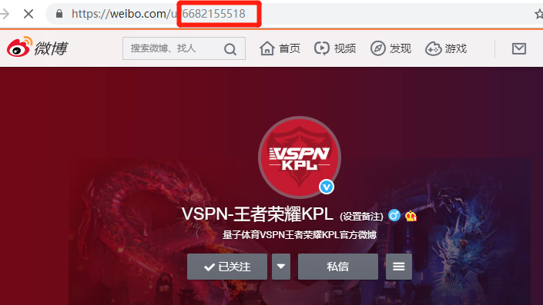
序号 | 【填写此处】用户ID | 备注：账号链接 | 备注：微博账号名称 | 使用说明：
1 | 6682155518 | https://weibo.com/u/6682155518?topnav=1&wvr=6&topsug=1 | VSPN-王者荣耀KPL
2 | 6682213492 | https://weibo.com/dazhutizi?is_all=1 | 王者大猪蹄
3 | 6682238198 | https://weibo.com/u/6682238198?is_hot=1 | 静安第一王昭君
4 | 2950251663 | https://weibo.com/u/2950251663?refer_flag=1001030101_ | 吉尼Gini
5 | 3737696342 | https://weibo.com/u/3737696342?refer_flag=1001030103_&is_all=1 | 解说英凯
6 | 2678299017 | https://weibo.com/u/2678299017?refer_flag=1001030102_ | 灵儿Chili
7 | 2677652880 | https://weibo.com/u/2677652880?refer_flag=1001030101_ | 解说天云
8 | 2662750333 | https://weibo.com/bottleme?refer_flag=1001030101_ | 解说瓶子
9 | 5072496178 | https://weibo.com/u/5072496178?refer_flag=1001030102_ | 解说琪琪
10 | 3158585791 | https://weibo.com/pixypainting?refer_flag=1001030101_ | 暗戳戳摸个鲲
11 | 6680747411 | https://weibo.com/u/6680747411?refer_flag=1001030201_ | 伍老爷不吃小鱼干
12 | 6714499983 | https://weibo.com/u/6714499983?refer_flag=1001030201_&is_hot=1 | KPL的红buff

nga
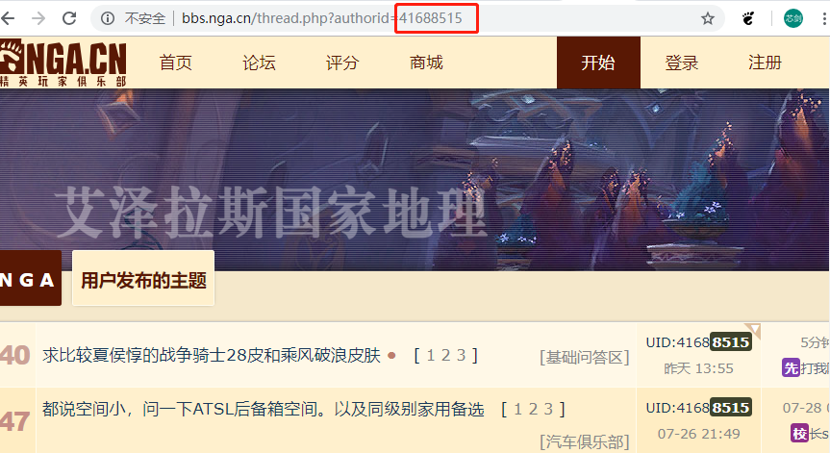
序号 | 【填写此处】用户ID | 备注：用户链接 | 备注：用户昵称 | 使用说明：
1 | 43335723 | http://bbs.nga.cn/nuke.php?func=ucp&uid=43335723 | 王者大猪蹄
2 | 43327082 | http://bbs.nga.cn/nuke.php?func=ucp&uid=43327082 | Shadow尛闇

kuaishou
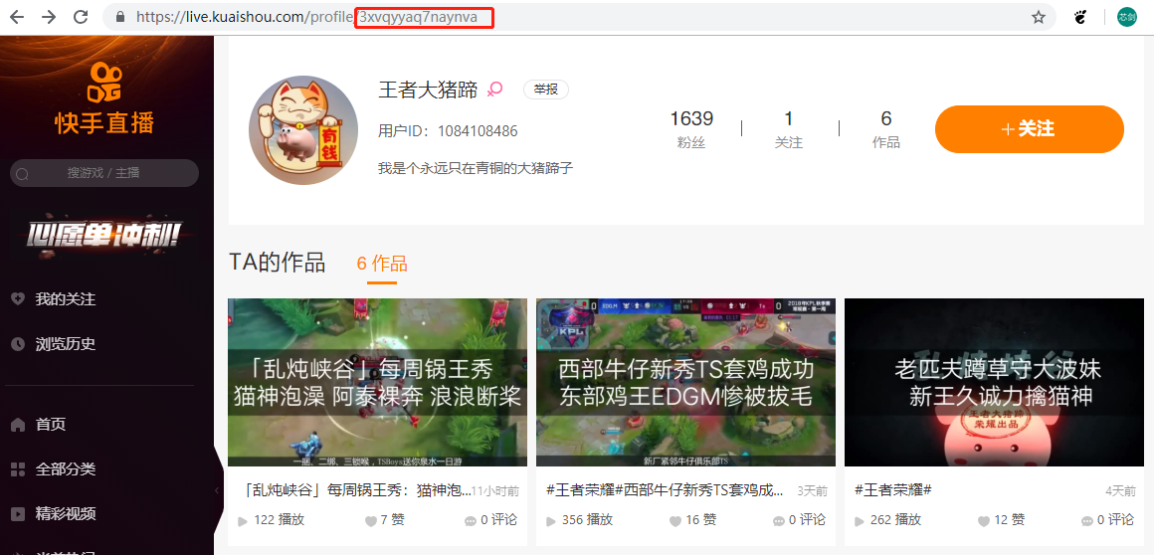
序号 | 【填写此处】个人空间链接后缀 | 使用方法：
1 | 3xvqyyaq7naynva
2 | 3x3uiim3scyd4dk

toutiao
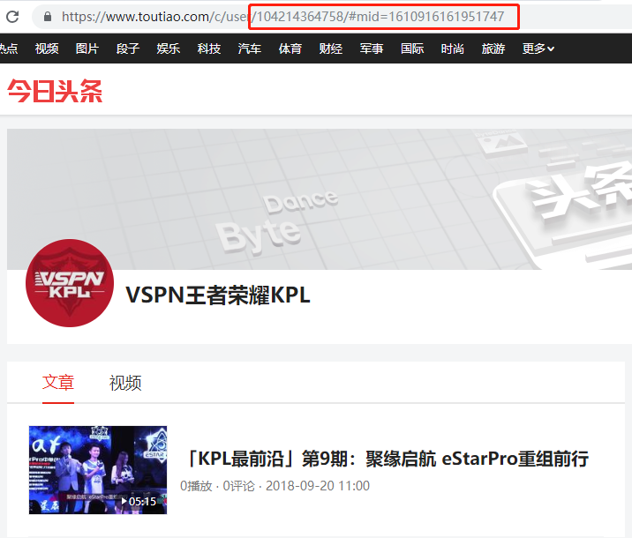
序号 | 【填写此处】链接后缀 | 使用说明
1 | 104214364758/#mid=1610916161951747
2 | 104204887690/#mid=1610834732822536

tieba
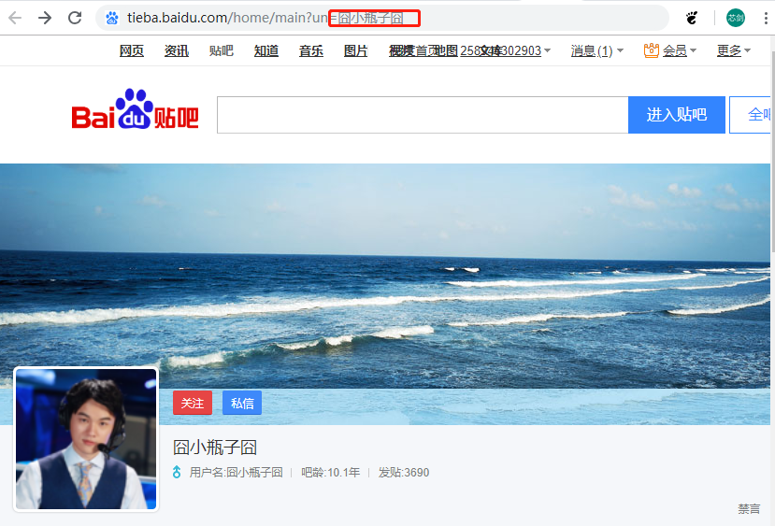
序号 | 【填写此处】个人id | 使用方法：
1 | VSPN_KPL联赛
2 | 王者大猪蹄
3 | Shadow尛闇

wanjia
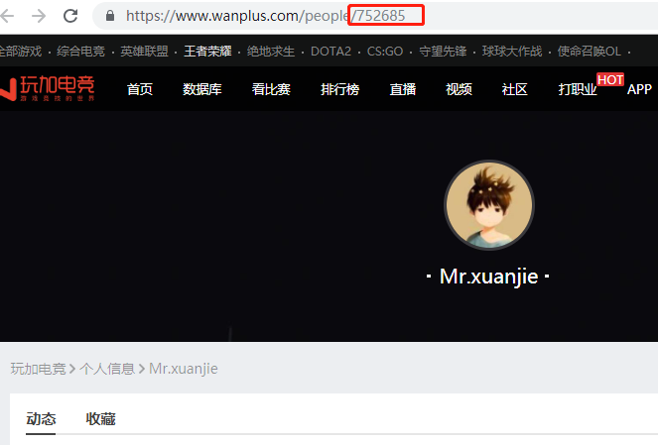
序号 | 【填写此处】个人id | 使用方法：
1 | 1030350
2 | 1029580

